图纸信息表
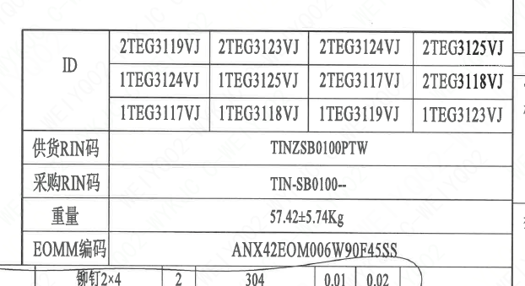
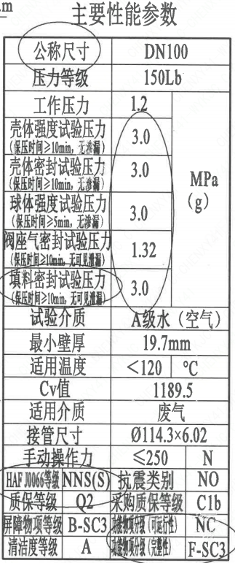
页码 | 表格名称 | 字段名称 | 字段值 | 标准字段名 | 标准字段值
1 | 主要性能参数 | 公称尺寸 | DN100 | 阀门入口口径 | DN100
 |  |  |  | 阀门出口口径 | DN100
1 | 主要性能参数 | 压力等级 | 150Lb
1 | 主要性能参数 | 工作压力 | 1.2
1 | 主要性能参数 | 壳体强度试验压力（保压时间≥10min，无渗漏） | 3.0
1 | 主要性能参数 | 壳体密封试验压力（保压时间≥10min，无可见泄漏） | 3.0
1 | 主要性能参数 | 球体强度试验压力（保压时间≥5min，无可见泄漏） | 3.0
1 | 主要性能参数 | 阀座密封试验压力（保压时间≥10min，无可见泄漏） | 1.32
1 | 主要性能参数 | 填料密封试验压力（保压时间≥10min，无可见泄漏） | 3.0
1 | 主要性能参数 | 试验介质 | A级水（空气）
1 | 主要性能参数 | 最小壁厚 | 19.7mm
1 | 主要性能参数 | 适用温度 | ＜120
1 | 主要性能参数 | Cv值 | 1189.5 | 设计要求流量系数 | 1189.5
1 | 主要性能参数 | 适用介质 | 废气 | 流体介质 | J
1 | 主要性能参数 | 接管尺寸 | ∅114.3×6.02 | 入口接管外径 | 114.3
 |  |  |  | 入口接管壁厚 | 6.02
 |  |  |  | 出口接管外径 | 114.3
 |  |  |  | 出口接管壁厚 | 6.02
1 | 主要性能参数 | 手动操作力 | ≤250
1 | 主要性能参数 | HAF J0066等级 | NNS(S) | 核安全等级（阀门本体） | NNS(S)
1 | 主要性能参数 | 质保等级 | Q2 | 物项质保等级 | Q2
1 | 主要性能参数 | 屏障物项等级 | B-SC3 | 屏障物项分级 | B-SC3
1 | 主要性能参数 | 清洁度等级 | A | 清洁度等级 | A
1 | 主要性能参数 | 抗震类别 | NO | 抗震分类 | NO
1 | 主要性能参数 | 采购质保等级 | C1b
1 | 主要性能参数 | 功能物项分级（可运行性） | NC | 功能物项分级（可运行性） | NC
1 | 主要性能参数 | 功能物项分级（完整性） | F-SC3 | 功能物项分级（完整性） | F-SC3
1 | 阀门参数表 | ID | 2TEG3119VJ，2TEG3123VJ，2TEG3124VJ 2TEG3125VJ，1TEG3124VJ，1TEG3125VJ 2TEG3117VJ，2TEG3118VJ，1TEG3117VJ 1TEG3118VJ，1TEG3119VJ，1TEG3123VJ | 功能位置编码 | 2TEG3119VJ，2TEG3123VJ，2TEG3124VJ 2TEG3125VJ，1TEG3124VJ，1TEG3125VJ 2TEG3117VJ，2TEG3118VJ，1TEG3117VJ 1TEG3118VJ，1TEG3119VJ，1TEG3123VJ
1 | 阀门参数表 | 供货RIN码 | TINZSB0100PTW | 供货RIN码 | TINZSB0100PTW
1 | 阀门参数表 | 采购RIN码 | TIN-SB0100-- | 采购RIN码 | TIN-SB0100--
1 | 阀门参数表 | 重量 | 57.42±5.74Kg
1 | 阀门参数表 | EOMM编码 | ANX42EOM006W90F45SS

材料清单
页码 | 序号 | 幅面 | 代号 | 名称 | 数量 | 材料 | 单件 | 总计 | 备注
1 | 1 |  | HCB02-DN100-ZZT | 手动球阀 | 1 | H-G-100HZQSG6S1F-150P
1 | 1-1 |  | LNT01-2010 | 阀体100D-150-N2 | 1 | Z3CN20-09M | 30.00 | 30.00 | M3402
1 | 1-2 |  | LNT02-2010 | 球体100-N2 | 1 | Z2CND17-12 | 7.00 | 7.00 | M3306;G
1 | 1-3 |  | LNT07-2010 | 轴承Ⅰ34×34 | 1 | PEEK | 0.01 | 0.01
1 | 1-4 |  | LNT11-2010 | 阀座100 | 2 | Z2CND17-12 | 1.32 | 2.64 | M3306;G
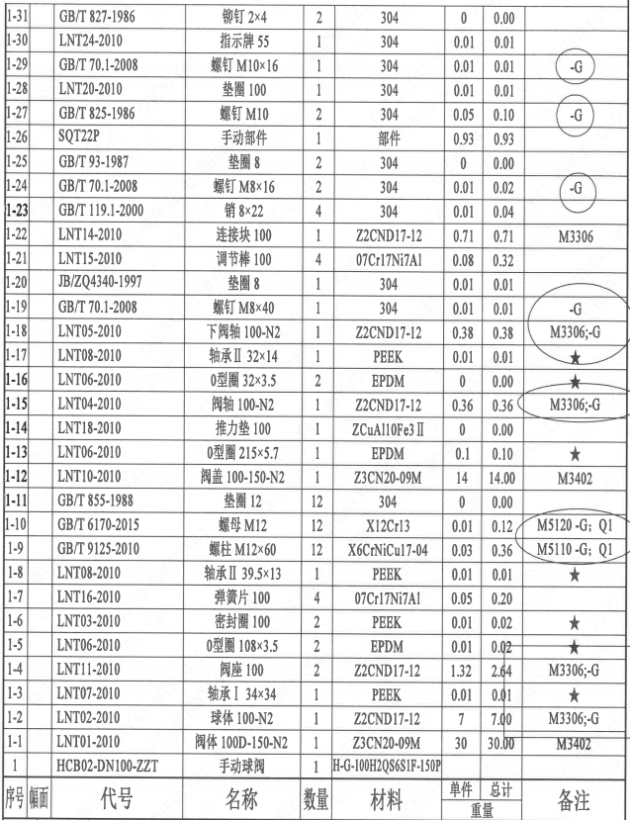
1 | 1-5 |  | LNT06-2010 | O形圈108×3.5 | 2 | EPDM | 0.01 | 0.02
1 | 1-6 |  | LNT03-2010 | 密封圈100 | 2 | PEEK | 0.01 | 0.02
1 | 1-7 |  | LNT16-2010 | 弹簧片100 | 4 | 07Cr17Ni7Al | 0.05 | 0.20
1 | 1-8 |  | LNT08-2010 | 轴承Ⅱ39.5×13 | 1 | PEEK | 0.01 | 0.01
1 | 1-9 |  | GB/T 9125-2010 | 螺柱M12×60 | 12 | X6CrNiCu17-04 | 0.03 | 0.36 | M5110;G;Q1
1 | 1-10 |  | GB/T 6170-2015 | 螺母M12 | 12 | X12Cr13 | 0.01 | 0.12 | M5120;G;Q1
1 | 1-11 |  | GB/T 855-1988 | 垫圈12 | 12 | 304 | 0.00 | 0.00
1 | 1-12 |  | LNT10-2010 | 阀盖100P-150-N2 | 1 | Z3CN20-09M | 14.00 | 14.00 | M3402
1 | 1-13 |  | LNT06-2010 | O形圈215×5.7 | 1 | EPDM | 0.10 | 0.10
1 | 1-14 |  | LNT18-2010 | 推力垫100 | 1 | ZCuAl10Fe3Ⅱ | 0.00 | 0.00
1 | 1-15 |  | LNT04-2010 | 阀轴100E-N2 | 1 | Z2CND17-12 | 0.36 | 0.36 | M3306;G
1 | 1-16 |  | LNT06-2010 | O形圈32×3.5 | 2 | EPDM | 0.00 | 0.00
1 | 1-17 |  | LNT08-2010 | 轴承Ⅱ32×14 | 1 | PEEK | 0.01 | 0.01
1 | 1-18 |  | LNT05-2010 | 下阀轴100-N2 | 1 | Z2CND17-12 | 0.38 | 0.38 | M3306;G
1 | 1-19 |  | GB/T 70.1-2008 | 螺钉M8×40 | 1 | 304 | 0.01 | 0.01 | G
1 | 1-20 |  | JB/ZQ4340-1997 | 垫圈8 | 1 | 304 | 0.01 | 0.01
1 | 1-21 |  | LNT15-2010 | 调节棒100 | 4 | 07Cr17Ni7Al | 0.08 | 0.32
1 | 1-22 |  | LNT14-2010 | 连接块100 | 1 | Z2CND17-12 | 0.71 | 0.71 | M3306
1 | 1-23 |  | GB/T 119.1-2000 | 销8×22 | 4 | 304 | 0.01 | 0.04
1 | 1-24 |  | GB/T 70.1-2008 | 螺钉M8×16 | 2 | 304 | 0.01 | 0.02 | G
1 | 1-25 |  | GB/T 93-1987 | 垫圈8 | 2 | 304 | 0.00 | 0.00
1 | 1-26 |  | SQT22P | 手动部件 | 1 | 部件 | 0.93 | 0.93
1 | 1-27 |  | GB/T 827-1986 | 铆钉M10 | 2 | 304 | 0.05 | 0.10 | G
1 | 1-28 |  | LNT20-2010 | 垫圈100 | 1 | 304 | 0.01 | 0.01
1 | 1-29 |  | GB/T 70.1-2008 | 螺钉M10×16 | 1 | 304 | 0.01 | 0.01 | G
1 | 1-30 |  | LNT24-2010 | 指示牌55 | 1 | 304 | 0.01 | 0.01
1 | 1-31 |  | GB/T 827-1986 | 铆钉2×4 | 2 | 304 | 0.00 | 0.00
1 | 1-32 |  | LNT06-2010 | O型圈113×1.9 | 2 | EPDM | 0.00 | 0.00
1 | 1-33 |  | LNT26-2010 | 调整垫100 | 2 | 07Cr17Ni7Al | 0.00 | 0.00
1 | 1-34 |  | LNT27-2019 | 标牌Q100 | 1 | 304 | 0.01 | 0.01
1 | 1-35 |  | GB/T 827-1986 | 铆钉2×4 | 4 | 304 | 0.00 | 0.00
1 | 2 |  | LNP36-2020 | 流向指示牌B10×32 | 1 | 304 | 0.01 | 0.01
1 | 3 |  | GB/T 827-1986 | 铆钉2×4 | 2 | 304 | 0.01 | 0.02

技术要求
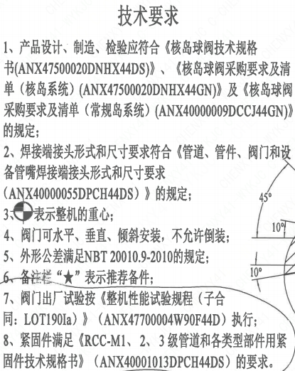
页码 | 字段名 | 内容
1 | 技术要求-1 | 1、产品设计、制造、检验应符合《核岛球阀技术规格书（ANX47500020DNHX44DS）》、《核岛球阀采购要求及清单（核岛系统）（ANX47500020DNHX44GN）》及《核岛球阀采购要求及清单（常规岛系统）（ANX40000009DCCJ44GN）》的规定;
1 | 技术要求-2 | 2、焊接端接头形式和尺寸要求符合《管道、管件、阀门和设备管嘴焊接端接头形式和尺寸要求（ANX40000055DPCH44DS）》的规定；
1 | 技术要求-3 | 3、表示整机的重心；
1 | 技术要求-4 | 4、阀门可水平、垂直、倾斜安装，不允许倒装；
1 | 技术要求-5 | 5、外形公差满足NBT20010.9-2010的规定；
1 | 技术要求-6 | 6、备注栏“★”表示推荐备件；
1 | 技术要求-7 | 7、阀门出厂试验按《整机性能试验规程（子合同：LOT190Ia）》 （ANX47700004W90F44D） 执行；
1 | 技术要求-8 | 8、紧固件满足《RCC-M1、2、3级管道和各类型部件用紧固件技术规格书》（ANX40001013DPCH44DS）的要求。
1 | 采购要求及清单文件编码 | ANX47500020DNHX44GN
1 | 采购要求及清单文件编码 | ANX40000009DCCJ44GN

图签栏
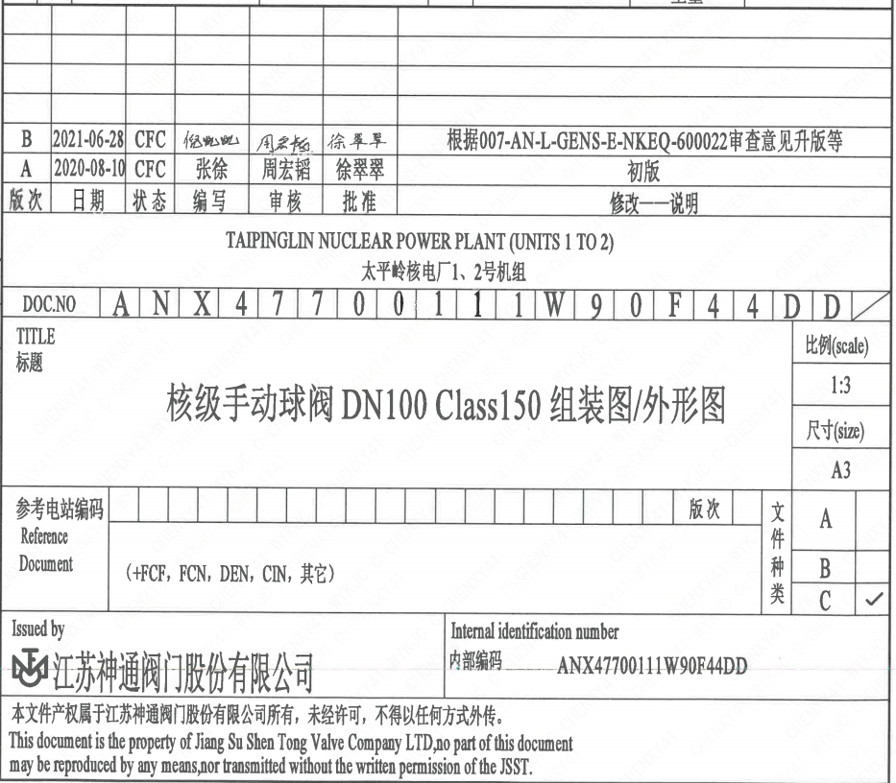
页码 | 文件编码 | 卷标 | 标题 | 参考文件编码 | 参考电站编码版次
1 | ANX47700111W90F44DD |  | 核级手动球阀DN100 Class150组装图/外形图

